Chi tiết địa chất
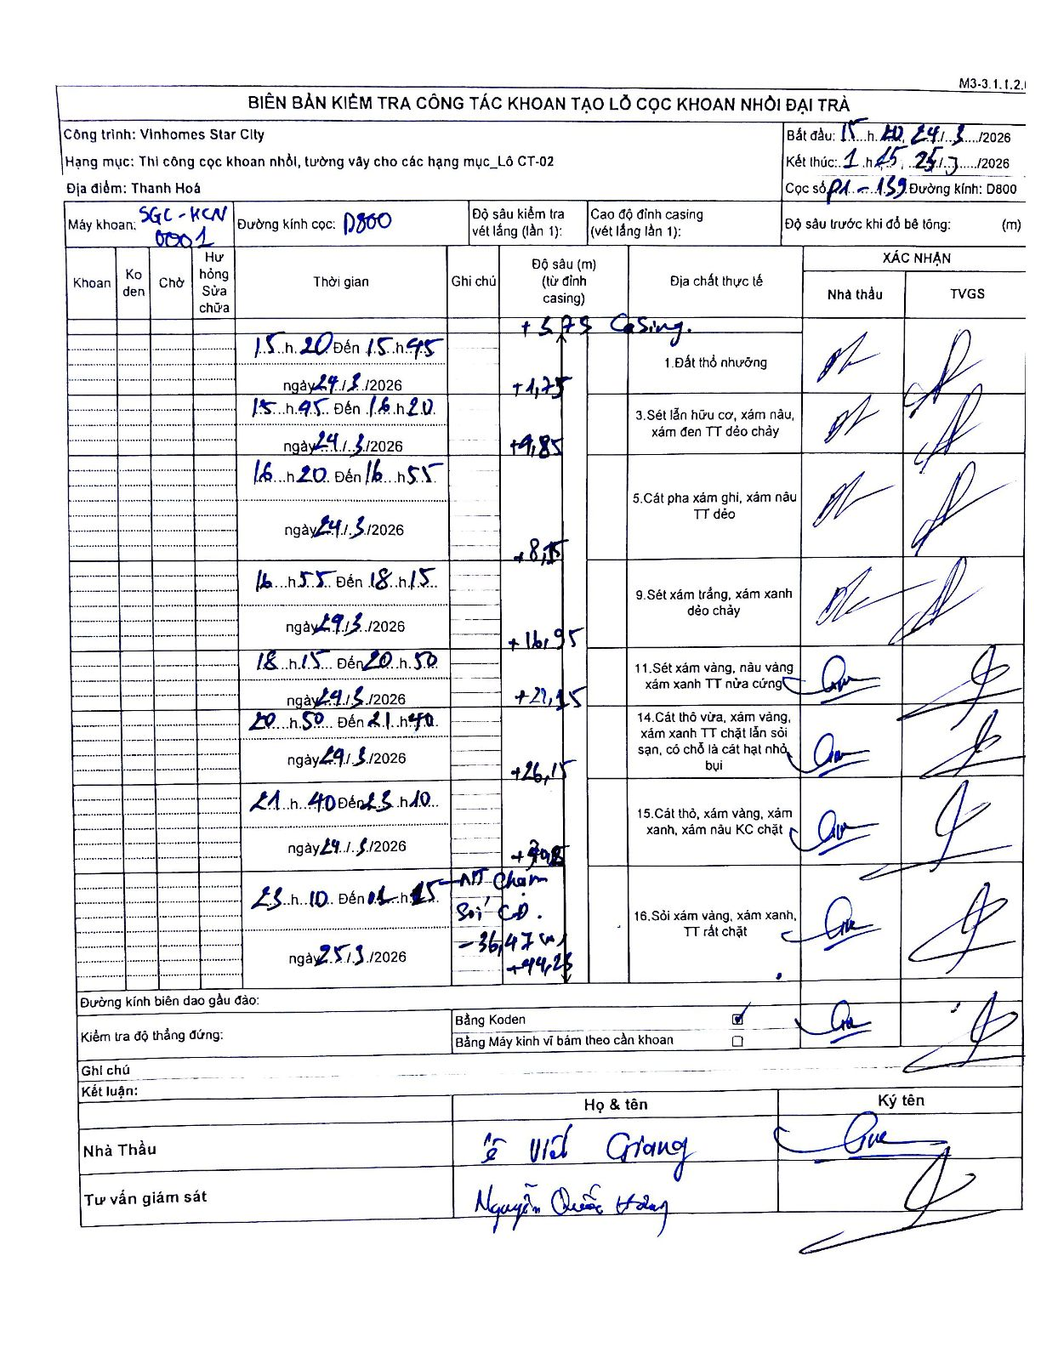
Dự án | Star City Thanh Hóa
Hạng mục | Thi công cọc khoan nhồi, tường vây cho các hạng mục_Lô CT-02
Tên bộ phận | Lô CT-02
Số hiệu cọc | P1-139
Tên Máy khoan | SGC-KCN 0001
Đường kính | D800
Bắt đầu thi công | 15:20 24/01/2026
Kết thúc thi công | 01:45 25/01/2026

Địa chất TT | Đường kính | Mô tả lớp thiết kế | Từ (h) | Đến (h) | Cao độ từ | Cao độ đến | T.Gian (h) | Dài (m) | V (m/h) | Ghi chú
1 | D800 | Đất thổ nhưỡng | 15:20 24/01/2026 | 15:45 24/01/2026 | -0.71 | -1.75 | 0.42 | 1.75 | 2.5
3 | D800 | Sét lẫn hữu cơ, xám nâu, xám đen TT dẻo chảy | 15:45 24/01/2026 | 16:20 24/01/2026 | -1.75 | -9.85 | 0.58 | 8.1 | 13.89
5 | D800 | Cát pha xám ghi, xám nâu TT dẻo | 16:20 24/01/2026 | 16:55 24/01/2026 | -9.85 | -18.15 | 0.58 | 8.3 | 14.23
9 | D800 | Sét xám trắng, xám xanh dẻo chảy | 16:55 24/01/2026 | 18:15 24/01/2026 | -18.15 | -22.15 | 1.33 | 4 | 3
11 | D800 | Sét xám vàng, nâu vàng xám xanh TT nửa cứng | 18:15 24/01/2026 | 20:50 24/01/2026 | -22.15 | -26.15 | 2.58 | 4 | 1.55
14 | D800 | Cát thô vừa, xám vàng, xám xanh TT chặt lẫn sỏi sạn, có chỗ là cát hạt nhỏ bụi | 20:50 24/01/2026 | 21:40 24/01/2026 | -26.15 | -30.15 | 0.83 | 4 | 4.8
15 | D800 | Cát thô, xám vàng, xám xanh, xám nâu KC chặt | 21:40 24/01/2026 | 23:10 24/01/2026 | -30.15 | -34.15 | 1.5 | 4 | 2.67
16 | D800 | Sỏi xám vàng, xám xanh, TT rất chặt | 23:10 24/01/2026 | 01:45 25/01/2026 | -34.15 | -44.27 | 2.58 | 10.12 | 3.92 | Hố khoan chạm Sỏi Cuội -36,47 m

ẢNH BIÊN BẢN GỐC

